Brugervejledning
Beregning af støj fra varelevering ver. 0

Brugervejledning

1. Indledning

Dette regneark er en del af Miljøstyrelsens miljøprojekt "Støjsvag varelevering til butikker", 2014. Det kan anvendes til forenklede beregninger af støj fra varelevering til et beregningspunkt, fx en nabo, i butikkens omgivelser. Modellen er først og fremmest tænkt som et redskab til at danne sig et overblik over betydningen af forskellige støjkilder og den støjdæmpning, der kan opnås ved optimal indretning af et butiksområde og brug af mindre støjende materiel. Modellen kan også illustrere om det er realistisk at gennemføre varelevering i ydertimer. Hvis modellen viser, at det er muligt, fortæller den samtidig, hvilke forudsætninger der skal være opfyldt. Regnearket er delt op i en forenklet udgave og en avanceret udgave. Den forenklede model giver mulighed for at regne på sammensatte vareleverancer, mens den avancerede model giver mulighed for selv at sammensætte individuelle vareleverancer med såvel almindeligt som støjsvagt udstyr. Med den avancerede beregningsmodel, kan der sammesættes en vareleverance de er relevant for den pågældende butik. Den avancerede model kræver et godt kendskab til beregningsmetoden, støjkilderne som indgår i vareleverancen, deres varighed samt betydningen af drifttidskorrektion. Som udgangspunkt kan modellen betragtes som svarende til en orienterende støjmåling. Den kan derfor ikke anvendes som eneste grundlag for påbud i forbindelse med eksisterende butikker. I disse situationer vil der normalt være brug for en ”miljømåling – ekstern støj”. Ved lokalplanlægning bør modellen heller ikke være det eneste grundlag for lokalplanens redegørelsesdel med mindre modellen viser, at støjen vil være 5 - 10 dB eller mere under de vejledende grænseværdier. Beregningsmodellen kan ikke tage højde for den reflekterende og støjafskærmende effekt af bygninger, hegn og støjskærme.

Beregningsmodellen omhandler kun støj fra varelevering og den tilknyttede kørsel på butikkens område. Støj fra andre støjkilder indgår ikke. Man skal være opmærksom på, at det er den samlede støj fra en butik, inkl. fx støj fra køleanlæg og ventilationsanlæg, der skal overholde de grænseværdier, der kan være fastsat for butikkens støjbelastning af omgivelserne. Under fanebladene Katalog-køretøjer, Katalog-støjkilder og Katalog-samlede leverancer findes detaljerede støjtekniske data, der kan anvendes som grundlag for mere detaljere støjberegninger, evt. beregninger udført som ”miljømåling – ekstern støj”. Den seneste version af regnearket kan downloades fra www.referencelaboratoriet.dk. Regnearket er beskyttet, så man ikke ved et fejl kommer til at overskrive celler med formler. Beskyttelsen kan imidlertid ophæves uden at angive et password/kodeord, hvis man ønsker det. Det er bevidst, at regnearket ikke anvender makroer og generelt er tilstræbt at være forholdsvis enkelt. Modellen er baseret på de samme principper som den diagrammetode, der findes i Miljøstyrelsens miljøprojekt nr. 596, 2001: Støj fra varelevering til butikker.

2. Fremgangsmåde

Regnearkets øverste felter kan udfyldes med relevant information om beregningen.

Felt 1: Valg af beregningsperiode I det gule felt ligger en liste, hvor man kan vælge den ønskede beregningsperiode. Ude til højre vil blive angivet det referencetidsrum, der passer til beregningsperioden, fx Dagperioden, hverdage kl. 7 - 18; referencetidsrum 8 timer. Der kan kun arbejdes med én beregningsperiode af gangen.

Felt 2: Betegnelse for leveringer Modellen kan håndtere indtil 4 forskellige vareleverancer indenfor den valgte beregningsperiode. Man kan vælge at give leverancerne en betegnelse, fx "Brød", "Blomster" etc.

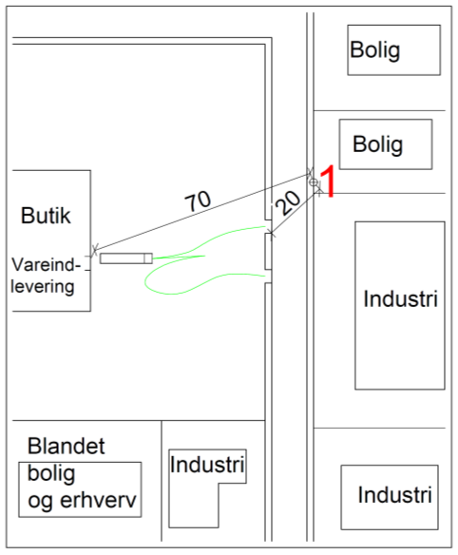
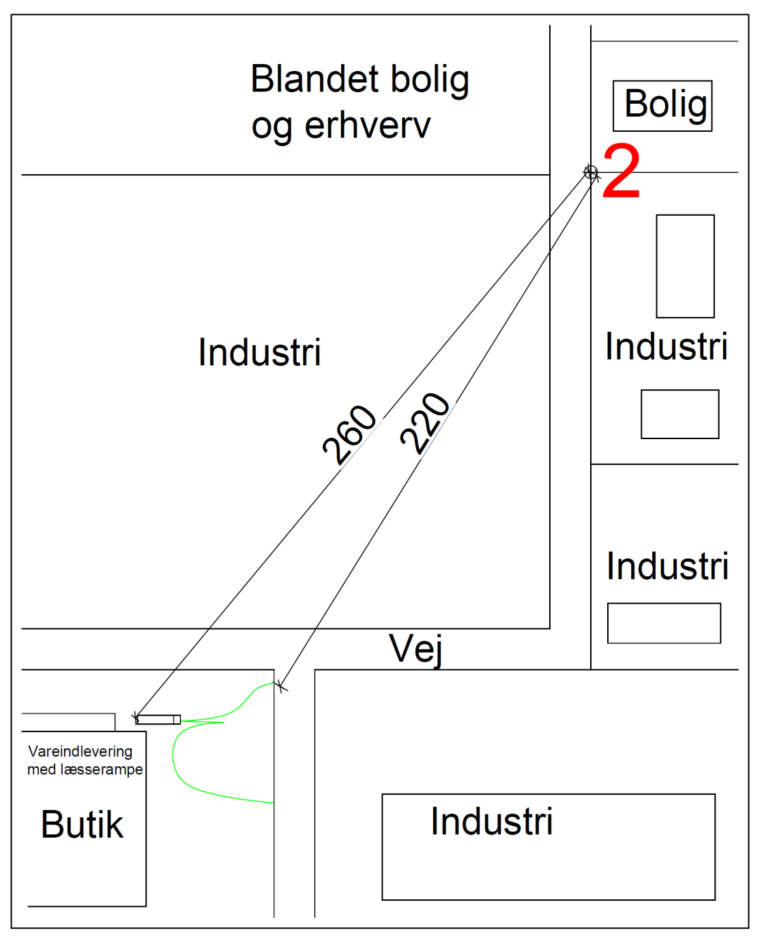
Felt 3: Afstandsforhold Der skal angives en afstand fra beregningspunktet til det nærmeste punkt på den del af kørevejen, der er på butikkens område. Kørevejen er den rute som køretøjet gennemfører fra ankomst til den forlader området. Se de to figurer herunder. I eksemplet til venstre er afstanden fra beregningspunkt 1 til kørevejen 20 meter og i eksemplet til højre er afstanden 220 meter. Der skal desuden angives en afstand til det sted, hvor aflæsseoperationen finder sted, dvs. aflæsserampe, varegård, varerum etc. På figurene herunder er afstandene henholdsvis 70 meter og 260 meter.

Eksempel 1 | Eksempel 2

Felt 4: Aflæsseoperationer Det skal for hver leverance angives, hvor mange, der forekommer i løbet af referencetidsrummet. Referencetidsrummet skal være det mest støjbelastede i løbet af beregningsperioden, Eksempel: Beregningsperiode nat kl. 22 - 07, referencetidsrum ½ time. Det skal angives, hvor mange leverancer der maksimalt forekommer i løbet af den samme halve time i tidsrummet kl. 22 - 07. Hvis der gennemføres 2 leverancer i tidsrummet kl. 5.00 - 5.30 er antallet 2. Hvis der gennemføres én kl. 5.00 - 5.30 og en anden kl. 6.00 - 6.30 er antallet 1. I dagperioden skal man angive antallet for de sammenhængende 8 timer, hvor der er flest. Tilsvarende for aftenperioden, hvor antallet skal angives for den sammenhængende hele time, hvor der er flest leverancer. Endelig skal det angives, hvor lang tid hver aflæsseoperation varer. Der skal angives det antal minutter, det varer at gennemføre aflæsningen, mens køretid fra matrikelgrænse til/fra aflæssestedet ikke skal medregnes.

Felt 5: Hvilket materiel anvendes? Køretøjstyper I hver linje kan vælges en køretøjstype. Hvis der ikke er konkret viden om en særlig køretøjstype, bør man anvende "Standard lastvogn 2001" med kildestyrke 101,5 dB. Under hver af de indtil seks typer leverancer angives med x (eller et anden tegn), hvilken køretøjstype, der anvendes. Der vil normalt kun være én køretøjstype pr. leverance, men angives flere, indgår de alle i beregningen.

Materiel til aflæsning og opbevaring af varer Alternativ 1: Samlede leverancer (kan beregnes med den forenklede og den avancerede beregningsmodel) I linjen kan fra listen vælges den kategori vareleverance, der passer bedst. Disse kategorier omfatter den samlede aflæsseoperationer. Der skal derfor ikke foretages flere valg for at afslutte beregningen. Under hver af de indtil fire typer leverancer angives med x (eller et andet tegn), hvilken kategori, der er tale om. Angiv kun én kategori for hver af de indtil fire forskellige leverance. Alternativ 2: Individuelt sammensatte leverancer (kan beregnes med den avancerede beregningsmodel) I de følgende linjer er det muligt at opbygge sin egen vareleverance ved at kombinere støjkilder fra de lister, der er i hver gul linje. Med x under hver type leverance angives, hvilke aktiviteter og materiel, der skal indgå. Det er også muligt at rette ved overskrivning, hvor meget tid der anvendes til de forskellige aktiviteter. Det angives som % af det antal minutter der er angivet i felt 4. Nederst kan man se om det samlede tidsforbrug er 100 %. Man skal være opmærksom på, at der under en typisk aflæsseoperation vil være korte tidsrum, hvor der ikke er støj. Som en tommelfingerregel kan man gå ud fra, at der i 50 % af tiden ikke er en støjkilde i drift. Det betyder, at summen nederst normalt ikke skal overstige ca. 50%. Dette gælder dog ikke i alternativ 1, hvor de støjdata, der anvendes for de samlede leverancer indeholder pauserne uden støj.

Felt 6: Beregningsresultat For hver type vareleverance beregnes støjbidragene fra henholdsvis køretøjer og aflæsseoperationer. Impulstillæg Den samlede støj fra de to støjkilder skal evt. korrigeres for forekomst af impulser i støjen. Beregningsmodellen tildeler automatisk impulstillæg, hvis beregningen udføres for aftenperioden eller natperioden, men ikke for andre perioder. Støj fra varelevering med traditionelt materiel uden særlig støjdæmpning vil ofte indeholde impulser fra fx smækkende døre, trådbure, der støder sammen eller støj fra en palleløfter. Med mindre der er gjort en særlig indsats for at dæmpe støj, må man derfor forvente, at varelevering om natten og om aftenen giver anledning til impulstillæg, mens det normalt ikke vil være tilfældet om dagen, hvor impulserne som regel maskeres af anden støj. Hvis der anvendes støjsvagt materiel eller på anden måde er gjort en særlig indsats for at begrænse støjens impulskarakter, kan tillægget bortfalde. Feltet med impulstillæg kan overskrives. Samlet støjbelastning Den samlede støjbelastning, med eller uden tillæg for impulser, kan sammenlignes med den grænseværdi, der gælder for det naboområde, hvor beregningspunktet er beliggende. Se i øvrigt afsnit 7 i miljøprojektet "Støjsvag varelevering til butikker". Største maksimalværdi, LpMax Modellen angiver altid støjens maksimalværdi, men der fastsættes kun grænseværdier for natperioden.

